ПРАЙС
Фотография | Наименование | Состав | Размер | Базовая цена | Заказ | Сумма заказа
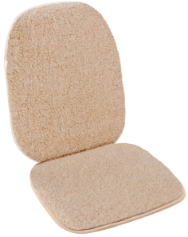 | Сиденье на автомобиль М2 бежевый | материал верха- ворс 100% шерсть, низ 100% ПЭ, наполнитель ППУ | 45*100 | 861 |  | 0
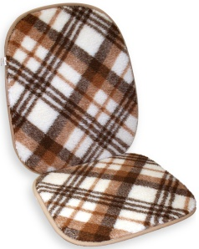 | Сиденье на автомобиль М2 клетка | материал верха- ворс 100% шерсть, низ 100% ПЭ, наполнитель ППУ | 45*100 | 861 |  | 0
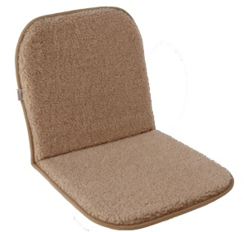 | Накидка (сиденье) бежевый | материал верха- ворс 100% шерсть, низ 100% ПЭ, наполнитель ППУ | 40*80 | 673 |  | 0
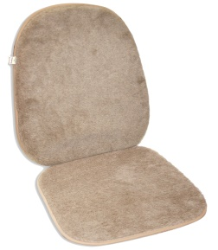 | Накидка (сиденье) Верблюд | материал верха- ворс 100% шерсть, низ 100% ПЭ, наполнитель ППУ | 40*80 | 1,260 |  | 0
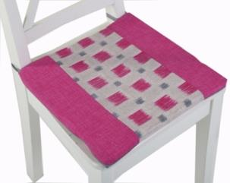 | Накидка (сиденье) Акварель 40*40 col.801/803/806 (комплект из двух штук) | 100% хлопок, наполнитель ППУ | 40*40 | 570 |  | 0
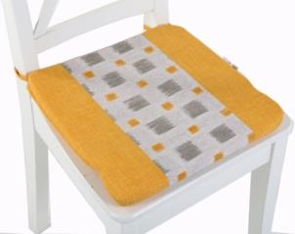 | Накидка (сиденье) Акварель 40*40 col.802/807 (комплект из двух штук) | 100% хлопок, наполнитель ППУ | 40*40 | 570 |  | 0
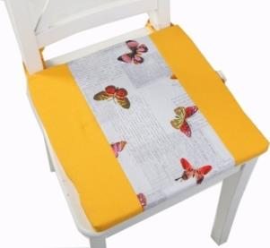 | Накидка (сиденье) Фантазия 40*40 col.809/811 (комплект из двух штук) | 100% хлопок, наполнитель ППУ | 40*40 | 570 |  | 0
Общий заказ |  |  |  |  |  | 0

